Sheet1

三极管放大电路设计——五部法 |  |  |  |  | 参考原理图：
第一步：确定Vce值；Vce = 1/2·Vcc
Vcc（V） | Vce(V)
5 | 2.5
第二步：确定Rc值；Rc与放大倍数成正比,放大倍数尽量不要超过20倍
放大倍数 | Rc值(R) | 注：实际电路中，三极管的放大倍数为：Au=-（β·Rc）/Rbe由于Rbe比较难 精确计算，所以设计时可暂且认为放大倍数等于Rc值；后期再进行实际调试
1 | 1
第三步：确定Ic值；Ic = （Vcc-Vce）/Rc
Ic(mA)
2500
第四步：确定Ib值；Ib可根据特性曲线评估，或者通过测量β计算
确认Ib（mA）
1
第五步：确定Rb；Rb = （Vcc-0.7）/Ib
Rb（k）
4.3

电容计算
有用信号频率（KHz） |  | 滤波电阻（K） | 信号频率/高通频率（建议10倍以上） | 电容（uf）
1 |  | 1 | 10 | 1.5915494309
注： 本表格的计算只能大致评估三极管放大电路的器件参数，实际的放大结果 会存在一定的偏差，最终需要大家自行调试。

干货
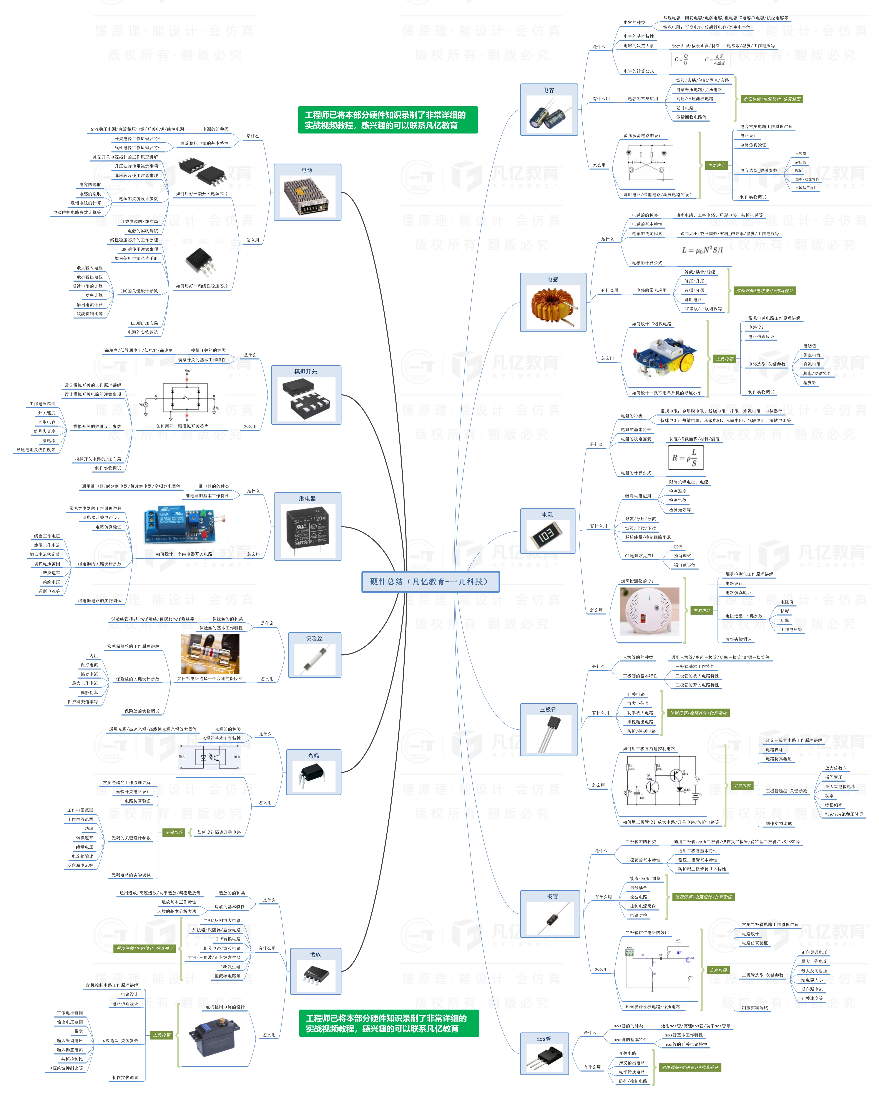


此文档由一π科技和凡亿教育鼎力打造，凡亿是国内领先的电子研发和技术培训提供商，是国家认定的高新技术企业。目前近110万电子会员，技术储备为社会持续输送7万余人高级工程师，服务了1万多中小型企业合作伙伴。 凡亿教育课程开设了硬件、PCB、仿真、电源、EMC、FPGA、电机、嵌入式、单片机、物联网、人工智能、天线射频等多门主流学科。目前，凡亿教育毕业学员九成实现涨薪，八成涨薪超20%，最高涨幅达200%，就业企业不乏航天通信、同步电子、视源股份，华为等明星企业。

联系助教 领取干货课程

